Накладная-№3
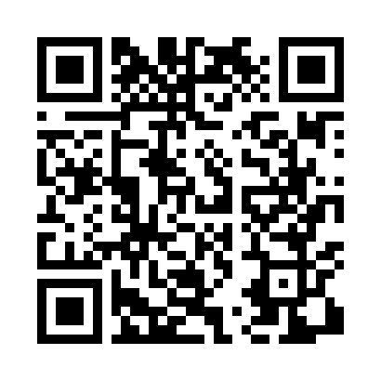
Номер товарно-транспортной накладной: |  |  | Торговый представитель: Amriyev Muhammad
Поставщик: Toshkent falcon fly 2 |  |  | Телефон торгового представителя: +998972880505
Дата отгрузки: 05.11.2025 |  |  | Контрагент: """" Klient
Дата консигнации: |  |  | Адрес:
Доставщик: |  |  | Телефон:
Телефон доставщика:
Время заказа: 05.11.2025 17:59:27
№ | Штрих-код | Название товаров (работ,услуг) | Количество | Количество в кейсе | Цена | Сумма
 |  |  | 30 |  |  | 60
1 | 6905621392401 | Ложка Вилка DB-92-40 | 30 | 30 шт. | 2 | 60
Итого: 60$|->UZS: 750,000.00

